図1_全体図
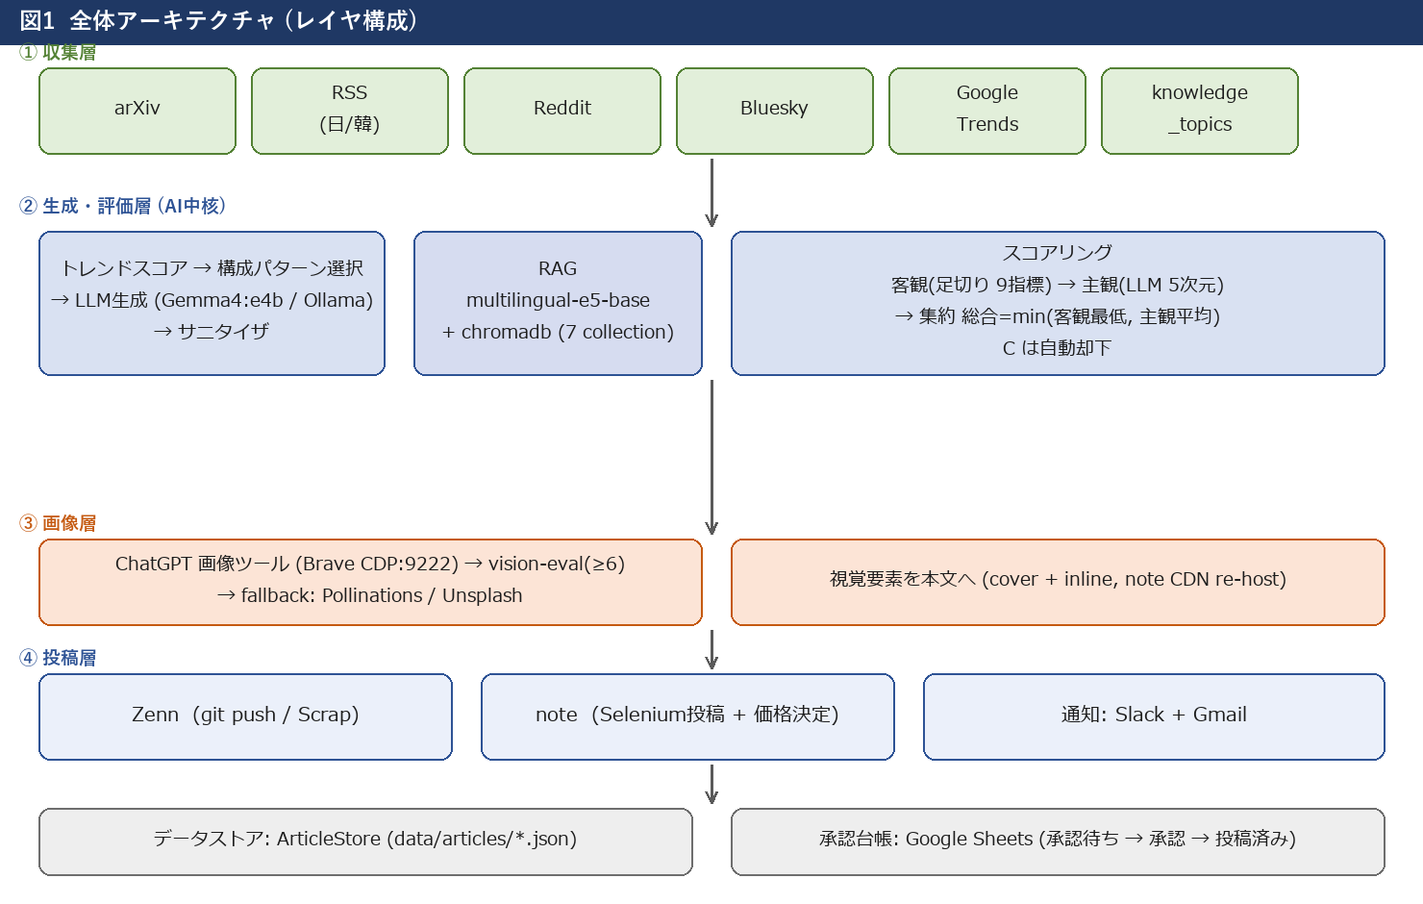
図1 全体アーキテクチャ

図2_パイプライン図
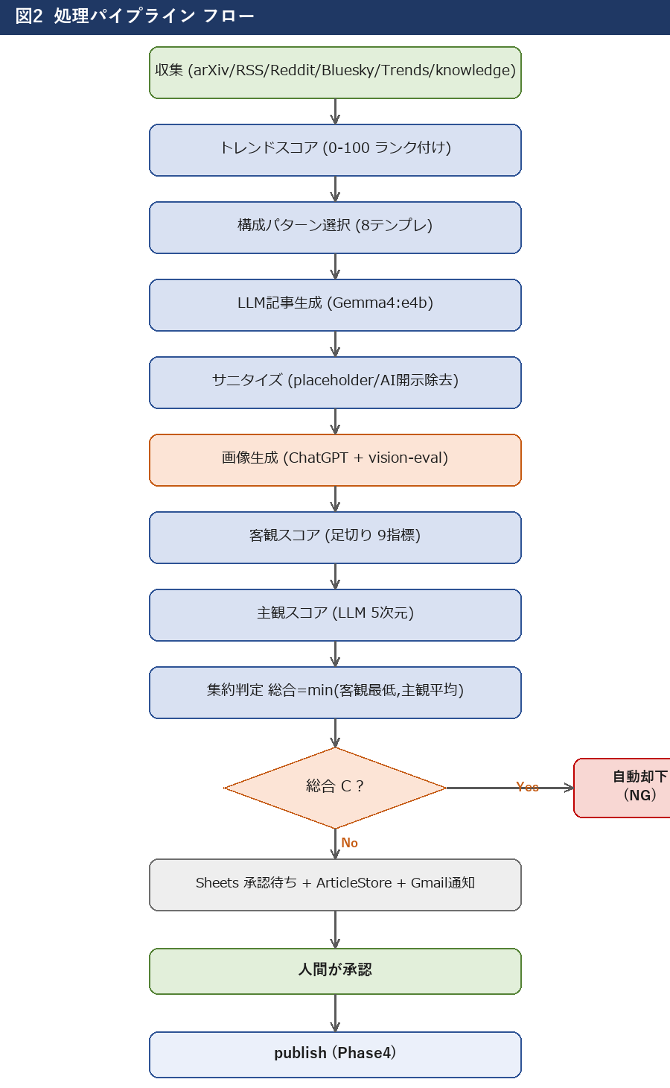
図2 処理パイプライン

図3_スコアリング図
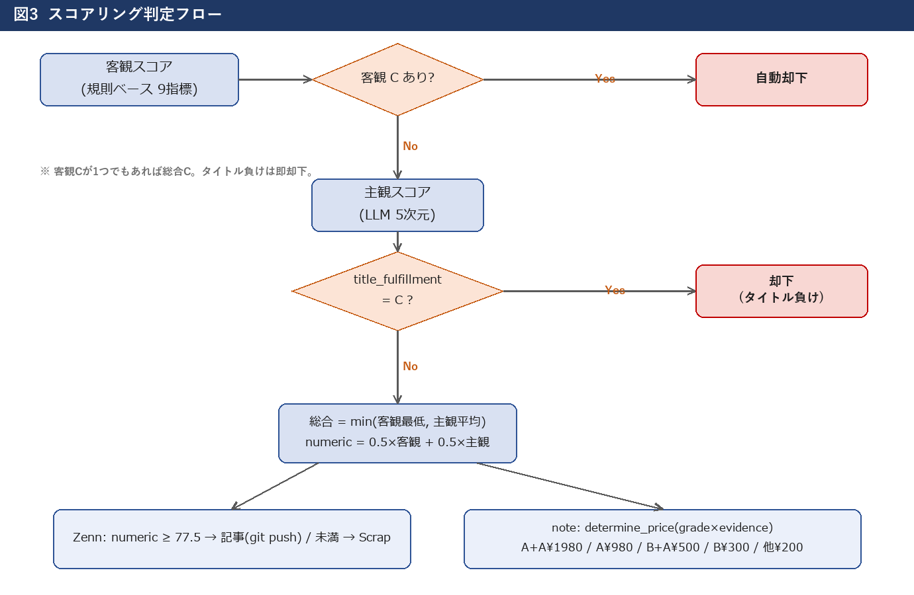
図3 スコアリング判定

図4_エージェント図
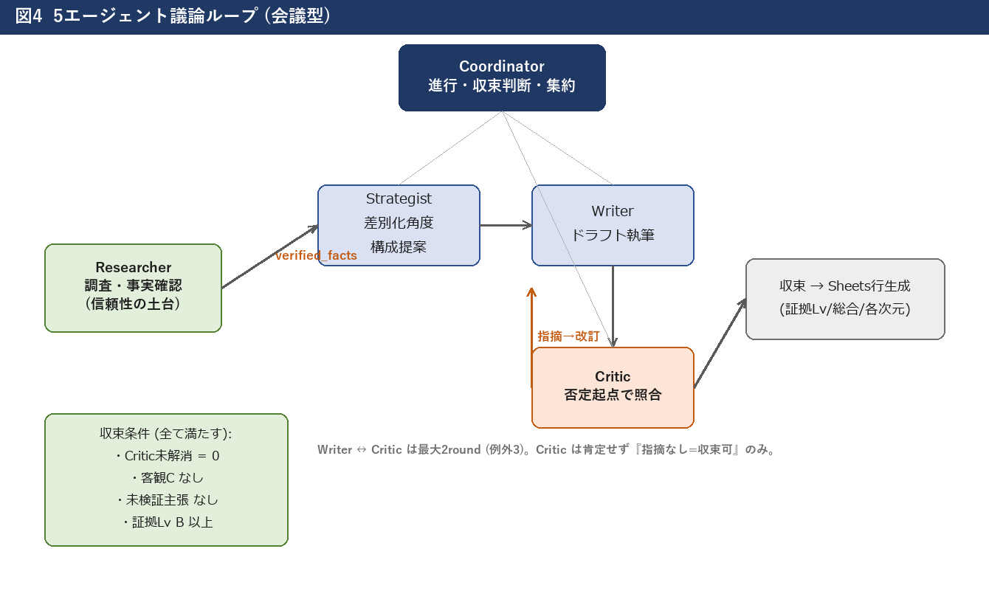
図4 エージェント議論

図5_画像生成図
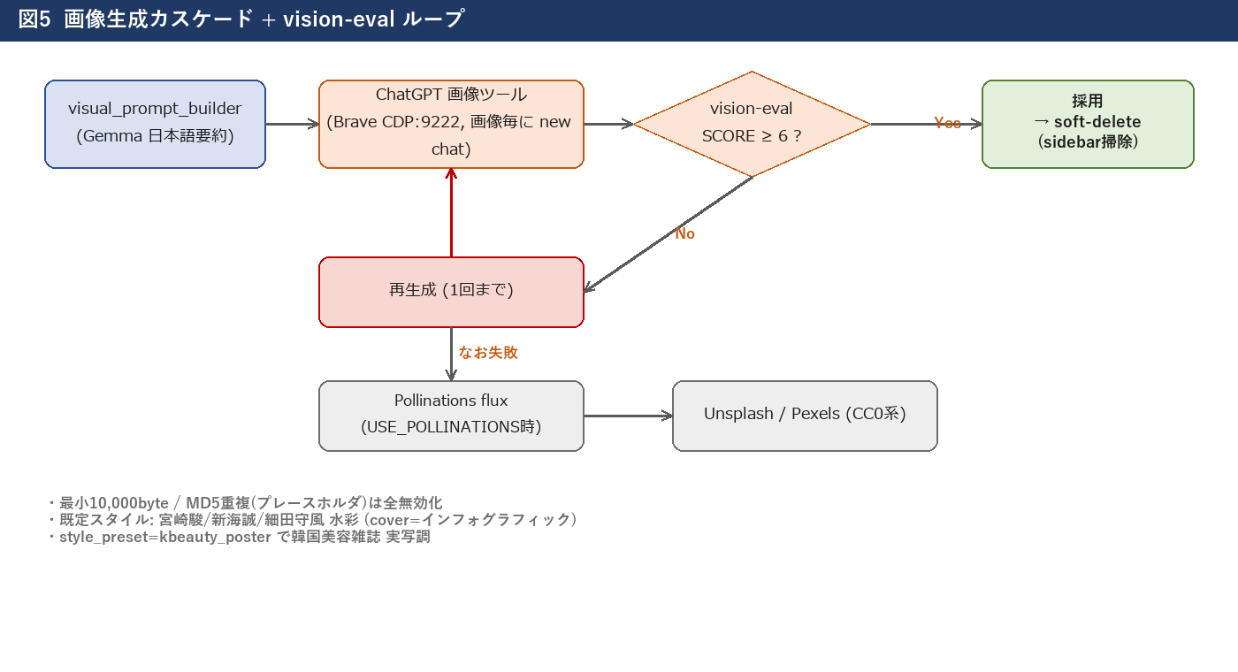
図5 画像生成カスケード

図6_RAG図
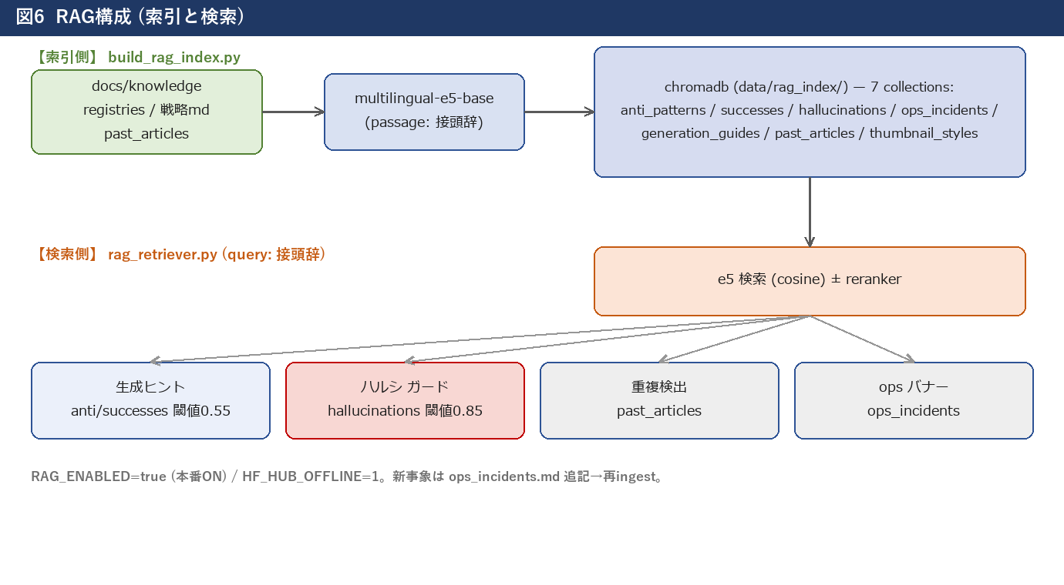
図6 RAG構成

図7_publish図
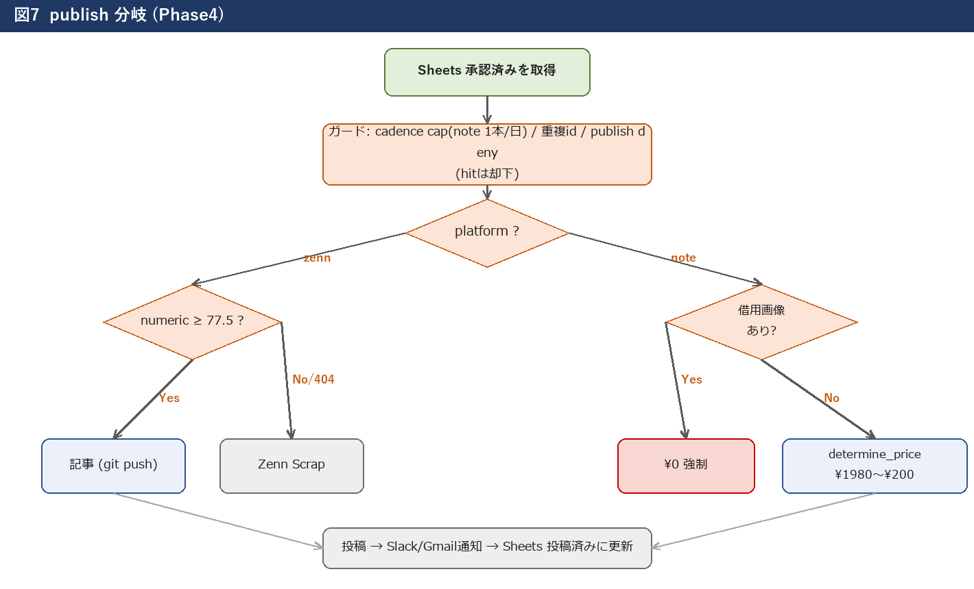
図7 publish分岐

